MOQ
MRP BAUMON
Qtd | Produto | Código Bemol | DESCRIÇÃO | MOQ Mínimo | Produtos por caixa Master Box | Quantidade de Caixa Master | CBM por Caixa Master | CBM Total
1 |  | 238697 | FRITAD BAUMON AIR FRYER 35L YJ-613D PT | 1500 | 2 | 750 | 0.064 | 48
2 |  | 238698 | FRITAD BAUMON AIR FRYER 12L GSE021 PT | 700 | 1 | 700 | 0.063 | 44.1
3 | 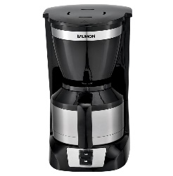 | 238699 | CAFETEIRA BAUMON 108TS PT/PR | 1800 | 4 | 450 | 0.073 | 32.85
4 | 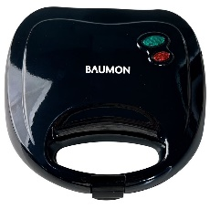 | 238700 | SANDUICHEIRA BAUMON FS-8009C PT | 2004 | 6 | 334 | 0.041 | 13.694
5 | 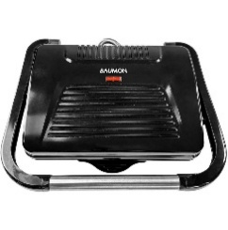 | 238721 | GRILL BAUMON 9228D PT | 2010 | 6 | 335 | 0.068 | 22.78
6 | 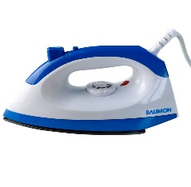 | 238722 | FERRO BAUMON SECO LM-209A AZ | 2604 | 12 | 217 | 0.046 | 9.982
7 | 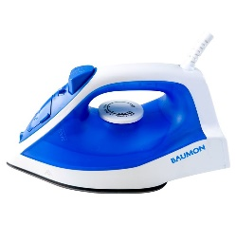 | 238723 | FERRO BAUMON VAPOR LM-2262 AZ | 2450 | 10 | 245 | 0.046 | 11.27
8 | 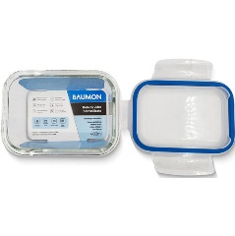 | 267869 | POTE HERM BAUMON RET 400ML C/ TAMPA R145 | 3024 | 36 | 84 | 0.04394971 | 3.69177564
9 |  | 267870 | POTE HERM BAUMON RET 630ML C/ TAMPA R170 | 3000 | 24 | 125 | 0.04353888 | 5.44236
10 |  | 267931 | POTE HERM BAUMON 1410ML R220-2FULL | 3000 | 12 | 250 | 0.04136 | 10.34
11 | 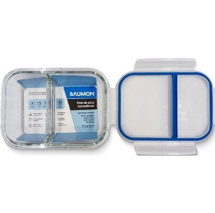 | 267932 | POTE HERM BAUMON 1040ML C/TAM R195-2FULL | 3000 | 24 | 125 | 0.0623922 | 7.799025
12 | 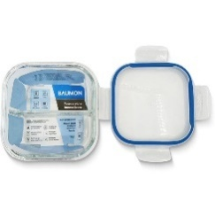 | 267936 | POTE HERM BAUMON QD 750ML C/TAMP S150-2 | 3000 | 24 | 125 | 0.04025334 | 5.0316675
13 | 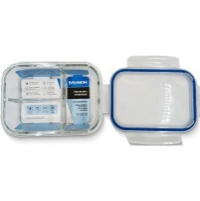 | 267937 | POTE HERM BAUMON RET1020ML C/TAMP S195-3 | 3000 | 24 | 125 | 0.06319872 | 7.89984
14 | 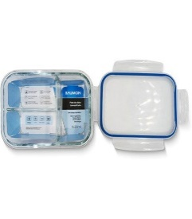 | 267938 | POTE HERM BAUMON RET1430ML C/TAMP R220-3 | 3000 | 12 | 250 | 0.045288 | 11.322
15 | 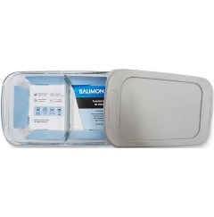 | 267939 | ASSAD BAUMON VDR RET1600ML C/TAMP GB1600 | 3000 | 12 | 250 | 0.0450723 | 11.268075
16 |  | 267940 | ASSAD BAUMON VIDRO OVAL 3000ML OVAL-3000 | 3000 | 6 | 500 | 0.038335 | 19.1675
17 | 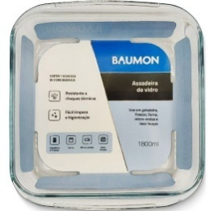 | 267941 | ASSAD BAUMON VIDRO QUAD 1800ML GB-S1800 | 3000 | 12 | 250 | 0.0410868 | 10.2717
18 | 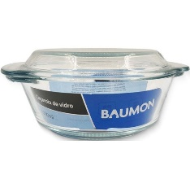 | 267942 | CAÇAROLA BAUMON VIDRO 1000ML GC-1000 | 3000 | 12 | 250 | 0.039844128 | 9.961032
19 | 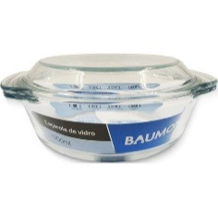 | 267943 | CAÇAROLA BAUMON VIDRO 1500ML GC-1500 | 3000 | 12 | 250 | 0.06540802 | 16.352005
20 | 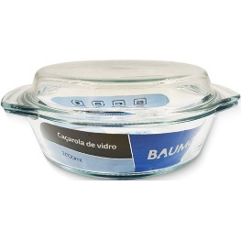 | 267944 | CAÇAROLA BAUMON VIDRO 2000ML GC-2000 | 3000 | 6 | 500 | 0.0431148 | 21.5574
21 | 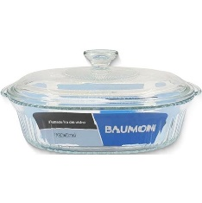 | 267945 | ASSADEIRA BAUMON VIDRO 1800ML GC-O1800 | 3000 | 6 | 500 | 0.029526 | 14.763
22 | 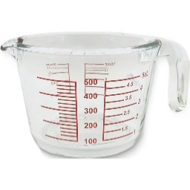 | 267946 | COPO MEDIDOR BAUMON VDR 500ML LB-500P | 3000 | 12 | 250 | 0.022954344 | 5.738586
23 | 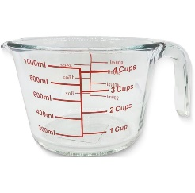 | 267947 | COPO MEDIDOR BAUMON VDR 1000ML LB-1000P | 3000 | 12 | 250 | 0.040205088 | 10.051272
24 | 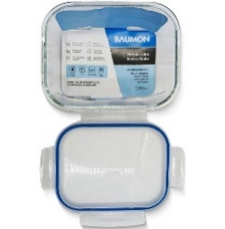 | 268132 | POTE HERM BAUMON RET 2260ML C/TAMP JL002 | 3000 | 12 | 250 | 0.06050616 | 15.12654
25 |  | 268133 | POTE HERM BAUMON 1040ML C/TAMP R195 | 3000 | 24 | 125 | 0.06168008 | 7.71001
26 |  | 269686 | POTE HERM BAUMON RET 630ML R170-2FULL AZ | 3000 | 24 | 125 | 0.042924 | 5.3655
27 |  | 367983 | ASSADEIRA BAUMON OVAL 2800ML GC-02800 | 3000 | 8 | 375 | 0.058 | 21.75
28 |  | 367984 | ASSADEIRA BAUMON OVAL 2400ML GC-2400 | 3000 | 8 | 375 | 0.049 | 18.375
29 |  | 367985 | SALADEIRA BAUMON 880ML S880B-S | 3000 | 8 | 375 | 0.028 | 10.5
30 |  | 367986 | SALADEIRA BAUMON 2400ML S2400B-S | 3000 | 8 | 375 | 0.056 | 21
31 |  | 367987 | SALADEIRA BAUMON 3300ML S3300B-S | 3000 | 8 | 375 | 0.076 | 28.5
32 |  | 272958 | Secador de cabelo Baumon SD-808 | 2004 | 12 | 167 | 0.082 | 13.694
33 |  | 272956 | Chapinha Baumon SD-515 | 2400 | 24 | 100 | 0.034 | 3.4
34 | 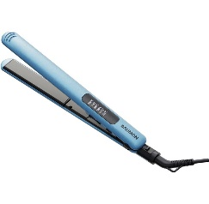 | 272957 | Chapinha Baumon SD-510 | 2400 | 24 | 100 | 0.035 | 3.5
35 | 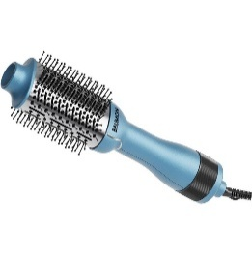 | 272959 | Escova secadora Baumon SD-917 | 2400 | 6 | 400 | 0.0284 | 11.36
36 | 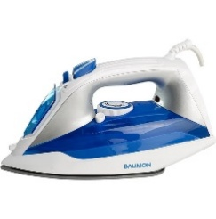 | 272951 | Espremedor de frutas Baumon BH-3326 | 2400 | 8 | 300 | 0.099 | 29.7
37 |  | 272954 | Ferro de passar Cerâmica Baumon DM-2088 | 2400 | 10 | 240 | 0.066 | 15.84
38 | 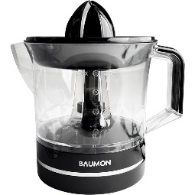 | 272750 | Espremedor de frutas Baumon JE678G | 2400 | 12 | 200 | 0.064 | 12.8
39 | 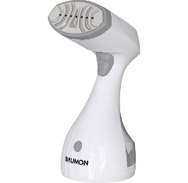 | 272955 | Vaporizador Portátil Baumon QH-08BK | 2400 | 8 | 300 | 0.067 | 20.1
40 |  | 272748 | Copo de vidro Baumon KP-1805 | 2400 | 4 | 600 | 0.04 | 24
41 |  | 272749 | Liquidificador Baumon KP-1805 | 2000 | 4 | 500 | 0.077 | 38.5
42 |  | 354935 | Liquidificador Baumon GS019 | 2400 | 6 | 400 | 0.09 | 36
43 |  | 272953 | Mini Processador WC-P02 | 2400 | 12 | 200 | 0.049 | 9.8
44 |  | 358232 | Forno Elét bancada Baumon 48L JK48A PT | 600 | 1 | 600 | 0.11 | 66
45 |  | 358229 | Frigobar Baumon 46L HC46 BR | 272 | 1 | 272 | 0.1175 | 31.96
46 |  | 358230 | Frigobar Baumon 87L HC87 BR | 250 | 1 | 250 | 0.2455 | 61.375
47 |  | 358231 | Frigobar Baumon 112L BCD112 BR | 250 | 1 | 250 | 0.2485 | 62.125
48 |  | 358233 | Máquina de gelo Baumon HC-2 PT | 800 | 2 | 400 | 0.057 | 22.8
49 |  | 358234 | Bebedouro de Mesa Baumon YLRLW2540TBS BR | 1480 | 1 | 1480 | 0.0463 | 68.524
50 |  | 358235 | Bebedouro Baumon YLRLW2540LB BR | 630 | 1 | 630 | 0.1088 | 68.544
51 |  | 358236 | Bebedouro Baumon YLRLW2540LB PT | 630 | 1 | 630 | 0.1088 | 68.544
52 |  | 358237 | Bebedouro Baumon YLRLW2540LBS BR | 630 | 1 | 630 | 0.0829 | 52.227
53 |  | 370451 | Sup p/TV Baumon Fixo LCD-800 PT | 6000 | 40 | 150 | 0.0337 | 5.055
54 | 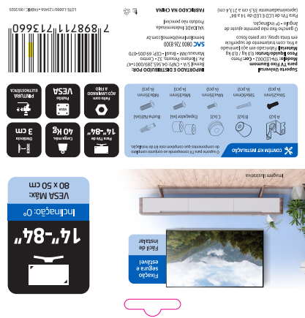 |  | Sup p/TV Baumon Universal YN-LED001 PT | 600 | 20 | 30 | 0.0125 | 0.375
55 |  | 370452 | Sup p/TV Baumon fixo YN-109MF PT | 3000 | 10 | 300 | 0.0359 | 10.77
56 | 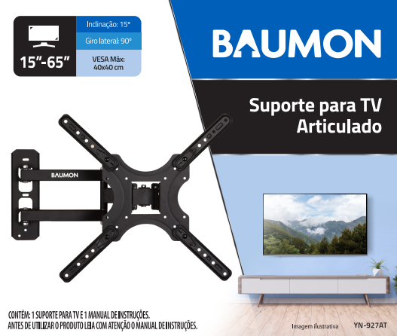 | 370453 | Sup p/TV Baumon Articulado YN-927AT PT | 2760 | 6 | 460 | 0.0416 | 19.136
57 |  |  | Jogo de Cama solteiro 100% penteado 180 fios azul | 264 | 12 | 22 | 2.1156 | 46.542408
58 |  |  | Jogo de Cama solteiro 100% penteado 180 fios bege | 264 | 12 | 22 | 2.1636 | 47.60019
59 |  |  | Jogo de Cama solteiro 100% penteado 180 fios verde | 264 | 12 | 22 | 2.1156 | 46.542408
60 |  |  | Jogo de cama casal 100% penteado 200 fios azul | 264 | 12 | 22 | 4.1257 | 90.76452
61 |  |  | Jogo de cama casal 100% penteado 200 fios bege | 180 | 12 | 15 | 4.1257 | 61.8849
62 |  |  | Jogo de cama casal 100% penteado 200 fios verde | 264 | 12 | 22 | 4.1257 | 90.76452
63 |  |  | Jogo de cama Queen 100% penteado 200 fios Azul | 264 | 10 | 26.4 | 4.5599 | 120.382416
64 |  |  | Jogo de cama Queen 100% penteado 200 fios bege | 264 | 10 | 26.4 | 4.5599 | 120.382416
65 |  |  | Jogo de cama Queen 100% penteado 200 fios verde | 264 | 10 | 26.4 | 4.5599 | 120.382416
66 |  |  | Jogo de cama King 100% penteado 200 fios Azul | 264 | 8 | 33 | 2.8771 | 94.944465
67 |  |  | Jogo de cama King 100% penteado 200 fios Bege | 264 | 8 | 33 | 2.9857 | 98.527275
68 |  |  | Jogo de cama King 100% penteado 200 fios Verde | 264 | 8 | 33 | 2.8771 | 94.944465
69 |  |  | 1 toalha 100% algodão (126cm x 68 cm) 500 GSM + Rosto Azul | 270 | 18 | 15 | 2.2440 | 33.66
70 |  |  | 1 toalha 100% algodão (126cm x 68 cm) 500 GSM + Rosto bege | 198 | 18 | 11 | 2.3100 | 25.41
71 |  |  | 1 toalha 100% algodão (126cm x 68 cm) 500 GSM + Rosto rosa | 198 | 18 | 11 | 2.3100 | 25.41
72 |  |  | 1 toalha 100% algodão (145 cm x 86,5 cm) 500 GSM + rosto azul | 198 | 16 | 12.375 | 2.5740 | 31.85325
73 |  |  | 1 toalha 100% algodão (145 cm x 86,5 cm) 500 GSM + rosto bege | 208 | 16 | 13 | 2.5740 | 33.462
74 |  |  | 1 toalha 100% algodão (145 cm x 86,5 cm) 500 GSM + rosto rosa | 208 | 16 | 13 | 2.5740 | 33.462
75 |  |  | 2 toalhas + rosto 100% algodão (126cm x 68 cm) 500 GSM azul | 200 | 8 | 25 | 5.0820 | 127.05
76 |  |  | 2 toalhas + rosto 100% algodão (126cm x 68 cm) 500 GSM bege | 200 | 8 | 25 | 5.0820 | 127.05
77 |  |  | 2 toalhas + rosto 100% algodão (126cm x 68 cm) 500 GSM rosa | 200 | 8 | 25 | 5.0820 | 127.05

